레이요
견 적 서

 |  | 귀하
전화 :
팩스 :
담당 :

아래와 같이 견적합니다.

견 적 합 계 : | ₩297,000
견 적 일 자 : | 2015-05-14 10:26:38
결 재 조 건 :

품 명 | 규 격 | 수 량 | 단 가 | 금 액 | 세 액 | 합 계 액
 |  |  |  | - | - | -
미니빔프로젝터 | 캐논 레이요 R4 | 1 | 270,000 | 270,000 | 27,000 | 297,000
 |  |  |  | - | - | -
 | 방식 : LED 프로젝터 |  |  | - | - | -
 | 밝기 : 50안시루멘 |  |  | - | - | -
 | 해상도 : HD (640 x 480) |  |  | - | - | -
 | 램프수명 : 10,000시간 |  |  | - | - | -
 |  |  |  | - | - | -
 | 입력단자 : HDMI/MHL 단자, 오디오 출력단자 |  |  | - | - | -
 | 소비전력 : 18W |  |  | - | - | -
 | 무게 : 169g |  |  | - | - | -
 | 크기 : 71(W) x 124(D) x 20(H) mm |  |  | - | - | -
 | 기타 특징 : 3시간 사용가능 배터리 내장 / 초소형 프로젝터 |  |  | - | - | -
 |  |  |  | - | - | -
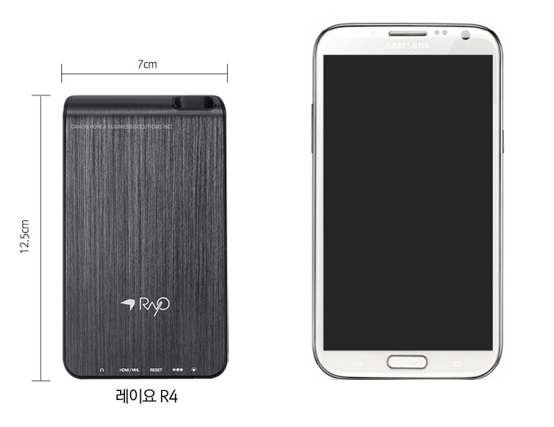
 |  |  |  | - | - | -
 |  |  |  | - | - | -
 |  |  |  | - | - | -
 |  |  |  | - | - | -
 |  |  |  | - | - | -
 |  |  |  | - | - | -
 |  |  |  | - | - | -
 |  |  |  | - | - | -
 |  |  |  | - | - | -
 |  |  |  | - | - | -
 |  |  |  | - | - | -
 |  |  |  | - | - | -
 |  |  |  | - | - | -
 |  |  |  | - | - | -
 |  |  |  | - | - | -
* 결제계좌 : 신한 110-138-600484 씨-넷 |  |  | 합 계 | 합 계 | 27,000 | 297,000
* 견적담당 : | 조규장(010-2910-7760)
* REMARK

ph-250
견 적 서

 |  | 귀하
전화 :
팩스 :
담당 :

아래와 같이 견적합니다.

견 적 합 계 : | ₩517,000
견 적 일 자 : | 2015-05-14 10:26:38
결 재 조 건 :

품 명 | 규 격 | 수 량 | 단 가 | 금 액 | 세 액 | 합 계 액
 |  |  |  | - | - | -
미니빔프로젝터 | LG PH-250 | 1 | 470,000 | 470,000 | 47,000 | 517,000
 |  |  |  | - | - | -
 | 방식 : LED 프로젝터 |  |  | - | - | -
 | 밝기 : 300안시루멘 |  |  | - | - | -
 | 해상도 : HD (1280 x 720) |  |  | - | - | -
 | 램프수명 : 30,000시간 |  |  | - | - | -
 | TV수신 : 가능 |  |  | - | - | -
 | 입력단자 : HDMI, AV, Headphone, USB 2.0 |  |  | - | - | -
 | 소비전력 : 45W |  |  | - | - | -
 | 무게 : 430g |  |  | - | - | -
 | 크기 : 103(W) x 85(D) x 54(H) mm |  |  | - | - | -
 | 기타 특징 : 2시간 사용가능 배터리 내장 |  |  | - | - | -
 |  |  |  | - | - | -
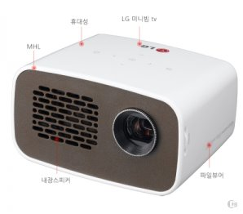
 |  |  |  | - | - | -
 |  |  |  | - | - | -
 |  |  |  | - | - | -
 |  |  |  | - | - | -
 |  |  |  | - | - | -
 |  |  |  | - | - | -
 |  |  |  | - | - | -
 |  |  |  | - | - | -
 |  |  |  | - | - | -
 |  |  |  | - | - | -
 |  |  |  | - | - | -
 |  |  |  | - | - | -
 |  |  |  | - | - | -
 |  |  |  | - | - | -
 |  |  |  | - | - | -
* 결제계좌 : 신한 110-138-600484 씨-넷 |  |  | 합 계 | 합 계 | 47,000 | 517,000
* 견적담당 : | 조규장(010-2910-7760)
* REMARK

pw600g
견 적 서

 |  | 귀하
전화 :
팩스 :
담당 :

아래와 같이 견적합니다.

견 적 합 계 : | ₩660,000
견 적 일 자 : | 2015-05-14 10:26:38
결 재 조 건 :

품 명 | 규 격 | 수 량 | 단 가 | 금 액 | 세 액 | 합 계 액
 |  |  |  | - | - | -
미니빔프로젝터 | LG PW600G | 1 | 600,000 | 600,000 | 60,000 | 660,000
 |  |  |  | - | - | -
 | 방식 : LED 프로젝터 |  |  | - | - | -
 | 밝기 : 600안시루멘 |  |  | - | - | -
 | 해상도 : HD (1280 x 720) |  |  | - | - | -
 | 램프수명 : 30,000시간 |  |  | - | - | -
 | TV수신 : 가능 |  |  | - | - | -
 | 입력단자 : HDMI, AV, Headphone, USB 2.0 |  |  | - | - | -
 | 소비전력 : 65W |  |  | - | - | -
 | 무게 : 580g |  |  | - | - | -
 | 크기 : 140(W) x 140(D) x 50(H) mm |  |  | - | - | -
 | 기타 특징 : Screen share 기능지원 (Miracast, WiDi) |  |  |  | - | -
 |  |  |  | - | - | -
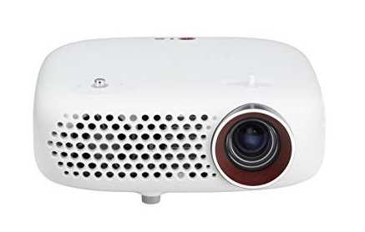
 |  |  |  | - | - | -
 |  |  |  | - | - | -
 |  |  |  | - | - | -
 |  |  |  | - | - | -
 |  |  |  | - | - | -
 |  |  |  | - | - | -
 |  |  |  | - | - | -
 |  |  |  | - | - | -
 |  |  |  | - | - | -
 |  |  |  | - | - | -
 |  |  |  | - | - | -
 |  |  |  | - | - | -
 |  |  |  | - | - | -
 |  |  |  | - | - | -
 |  |  |  | - | - | -
* 결제계좌 : 신한 110-138-600484 씨-넷 |  |  | 합 계 | 합 계 | 60,000 | 660,000
* 견적담당 : | 조규장(010-2910-7760)
* REMARK

pw700
견 적 서

 |  | 귀하
전화 :
팩스 :
담당 :

아래와 같이 견적합니다.

견 적 합 계 : | ₩792,000
견 적 일 자 : | 2015-05-14 10:26:38
결 재 조 건 :

품 명 | 규 격 | 수 량 | 단 가 | 금 액 | 세 액 | 합 계 액
 |  |  |  | - | - | -
미니빔프로젝터 | LG PW700 | 1 | 720,000 | 720,000 | 72,000 | 792,000
 |  |  |  | - | - | -
 | 방식 : LED 프로젝터 |  |  | - | - | -
 | 밝기 : 700안시루멘 |  |  | - | - | -
 | 해상도 : HD (1280 x 720) |  |  | - | - | -
 | 램프수명 : 30,000시간 |  |  | - | - | -
 | TV수신 : 가능 |  |  | - | - | -
 | 입력단자 : HDMI, AV, Headphone, USB 2.0 |  |  | - | - | -
 | 소비전력 : 65W |  |  | - | - | -
 | 무게 : 580g |  |  | - | - | -
 | 크기 : 171.5(W) x 116.8(D) x 41.5(H) mm |  |  | - | - | -
 | 기타 특징 : Screen share 기능지원 (Miracast, WiDi) |  |  |  | - | -
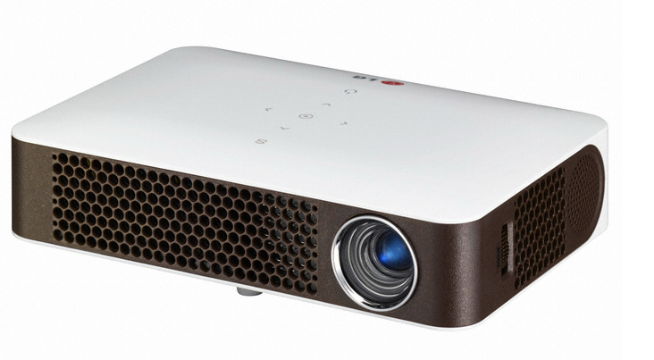
 |  |  |  | - | - | -
 |  |  |  | - | - | -
 |  |  |  | - | - | -
 |  |  |  | - | - | -
 |  |  |  | - | - | -
 |  |  |  | - | - | -
 |  |  |  | - | - | -
 |  |  |  | - | - | -
 |  |  |  | - | - | -
 |  |  |  | - | - | -
 |  |  |  | - | - | -
 |  |  |  | - | - | -
 |  |  |  | - | - | -
 |  |  |  | - | - | -
 |  |  |  | - | - | -
 |  |  |  | - | - | -
* 결제계좌 : 신한 110-138-600484 씨-넷 |  |  | 합 계 | 합 계 | 72,000 | 792,000
* 견적담당 : | 조규장(010-2910-7760)
* REMARK

pw800
견 적 서

 |  | 귀하
전화 :
팩스 :
담당 :

아래와 같이 견적합니다.

견 적 합 계 : | ₩880,000
견 적 일 자 : | 2015-05-14 10:26:38
결 재 조 건 :

품 명 | 규 격 | 수 량 | 단 가 | 금 액 | 세 액 | 합 계 액
 |  |  |  | - | - | -
미니빔프로젝터 | LG PW800 | 1 | 800,000 | 800,000 | 80,000 | 880,000
 |  |  |  | - | - | -
 | 방식 : LED 프로젝터 |  |  | - | - | -
 | 밝기 : 800안시루멘 |  |  | - | - | -
 | 해상도 : HD (1280 x 720) |  |  | - | - | -
 | 램프수명 : 30,000시간 |  |  | - | - | -
 | TV수신 : 가능 |  |  | - | - | -
 | 입력단자 : HDMI, AV, Headphone, USB 2.0 |  |  | - | - | -
 | 소비전력 : 65W |  |  | - | - | -
 | 무게 : 600g |  |  | - | - | -
 | 크기 : 140(W) x 140(D) x 50(H) mm |  |  | - | - | -
 | 기타 특징 : Screen share 기능지원 (Miracast, WiDi) |  |  |  | - | -
 |  |  |  | - | - | -
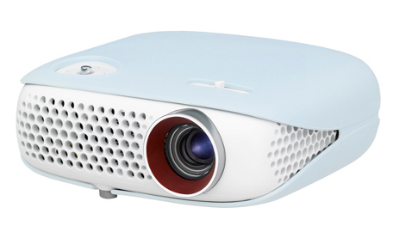
 |  |  |  | - | - | -
 |  |  |  | - | - | -
 |  |  |  | - | - | -
 |  |  |  | - | - | -
 |  |  |  | - | - | -
 |  |  |  | - | - | -
 |  |  |  | - | - | -
 |  |  |  | - | - | -
 |  |  |  | - | - | -
 |  |  |  | - | - | -
 |  |  |  | - | - | -
 |  |  |  | - | - | -
 |  |  |  | - | - | -
 |  |  |  | - | - | -
 |  |  |  | - | - | -
* 결제계좌 : 신한 110-138-600484 씨-넷 |  |  | 합 계 | 합 계 | 80,000 | 880,000
* 견적담당 : | 조규장(010-2910-7760)
* REMARK

